参加申込書
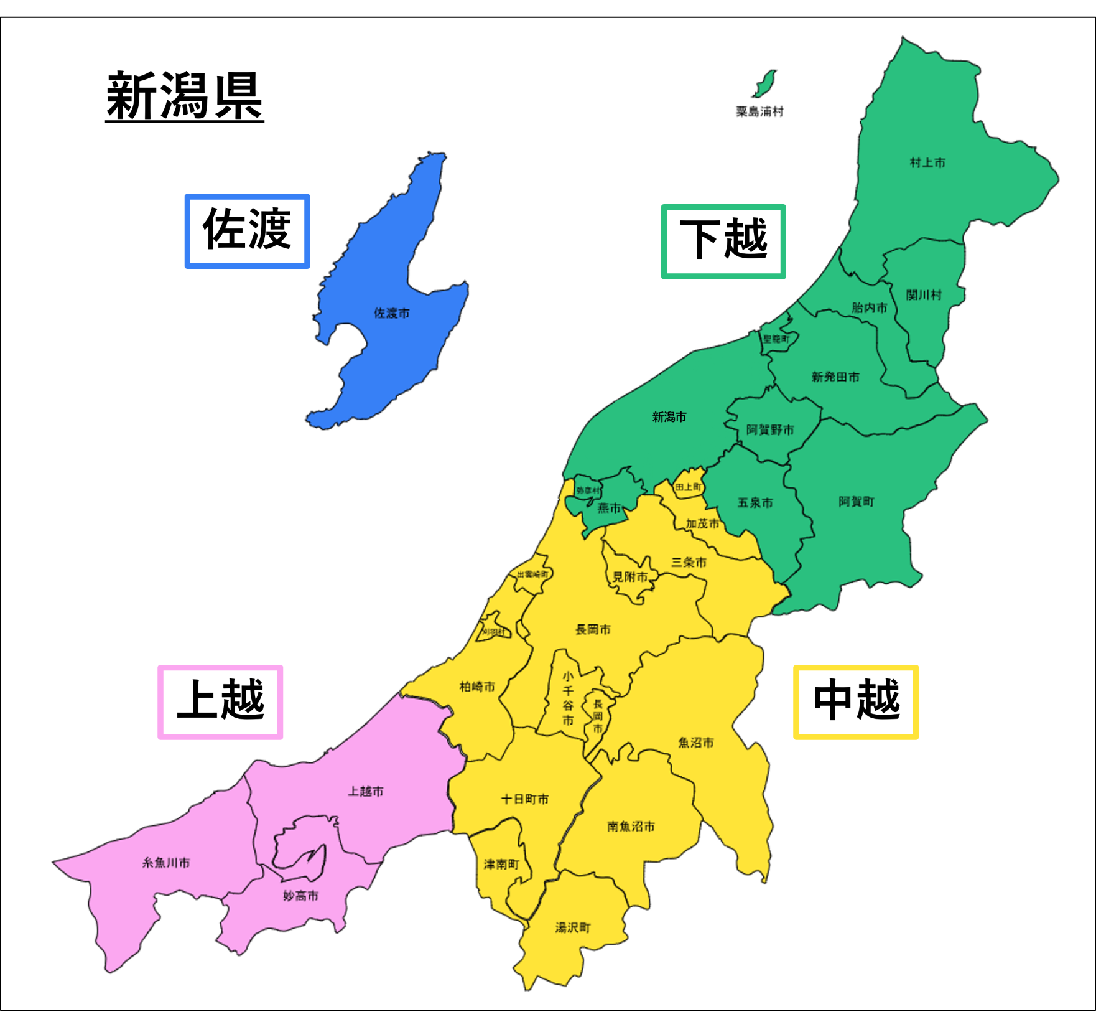
物流マッチングイベント「ロジマチ！NIIGATA in 関東」参加申込書(エントリーシート)

 | 「ロジマチ！NIIGATA in 関東」に参加を希望される事業者は、以下に記入の上、メール添付にて申し込みをお願いします。
 | メール送付先：ロジマチ！NIIGATA事務局、メールアドレス：niigata-logi@tk.pacific.co.jp
 | ※御回答いただいた内容は、当イベントの配布資料に掲載し、参加事業者同士で共有させていただきますので、ご理解・ご協力をお願いします。
 | ご提供いただいた個人情報は、当イベントの実施に関する県や事務局とのやり取り、物流効率化に向けた案内･情報提供等に使用させていただきます。
1.荷主（卸売） 2.荷主（小売）
3.荷主（製造） 4.荷主（その他）
5.運送事業者（トラック） 6.運送事業者（その他）
7.倉庫事業者 8.その他

貴事業所名 |  |  |  |  | 貴事業所分類（複数可）

ご担当者名 |  |  |  |  | 担当者様の事業所所在地

担当者様メールアドレス |  |  |  |  | 担当者様電話番号

参加者名① |  |  |  |  | 参加者名② |  |  |  | ※最大２名までご参加いただけます

１．貴事業所が連携したい輸送（お困りの輸送業務） ※マッチング成立に向けて、重要な情報となりますので、具体的に記入をお願いします
該当するものを表の下の選択肢から選び、表へ番号の記入をお願いします。複数回答をされる場合は回答例のように、選択肢番号を(カンマ)で区切ってください。
「その他」を記入された場合は「その他記載欄」に具体の内容をご記入ください。

他の温度帯でも輸送可能な場合は
複数選択して下さい
他の温度帯でも輸送可能な場合は
複数選択して下さい
 |  | 貴事業所の輸送 |  |  |  |  |  | 希望する連携内容 (複数回答可)
 |  | 輸送品目(複数選択可) |  | 輸送の出発地 (複数回答可) | 輸送の到着地 (複数回答可) | 輸送時間帯 (複数回答可) | 温度帯 (複数回答可)
 |  | 選択肢番号 | その他記載欄 | 選択肢番号 | 選択肢番号 |  |  | 選択肢番号 | その他記載欄
⇒
⇒
 | 回答例 | 3,4 |  | 1,2 | 4 | 3,4 | 1,2 | 1
⇒
⇒
⇒
⇒
 | 1つ目
⇒
⇒
⇒
⇒
 | 2つ目
⇒
⇒
⇒
⇒
 | 3つ目
⇒
⇒
1.農産品、2.水産品
3.加工食品、4.飲料,酒
5.木材,木製品、6.砂利,砂,石材
7.鉄鋼,金属製品
8.セメント,コンクリート製品
9.ガソリン,軽油等
10.紙,紙加工品,印刷物
11.繊維素材,衣類等の繊維製品
12.化学製品,ゴム製品
13.家電,機械,機械部品、14.日用品
15.再生資源・廃棄物、16.その他
1.上越、2.中越、3.下越、4.佐渡、
5.東京、6.神奈川、7.埼玉、8.千葉、9.茨城、10.栃木、11.群馬
1.早朝
2.日中
3.夜間
4.深夜
1.常温
2.冷蔵
3.冷凍
1.トラック輸送の帰り荷確保 （ラウンド輸送）
2.トラック輸送における
同一方向の荷物の積載率向上
3.トラック同士の中継輸送
4.鉄道コンテナの共同利用
5.新規のモーダルシフト
（鉄道･船舶等の活用）
6.パレット標準化
7.データフォーマットの標準化
8.倉庫の共同利用
9.その他

※本イベントは、新潟県と関東圏間の輸送を対象としているため、新潟県⇔関東圏の輸送について、記載をお願いします。
※上越・中越・下越の区分は
右図を参照ください。

２．他事業者と連携可能な輸送（相談に乗ることが可能な輸送） ※マッチング成立に向けて、重要な情報となりますので、具体的に記入をお願いします
該当するものを表の下の選択肢から選び、表へ番号の記入をお願いします。複数回答をされる場合は回答例のように、選択肢番号を(カンマ)で区切ってください。
「その他」を記入された場合は「その他記載欄」に具体の内容をご記入ください。

他の温度帯でも輸送可能な場合は
複数選択して下さい
他の温度帯でも輸送可能な場合は
複数選択して下さい
 |  | 貴事業所の輸送 |  |  |  |  |  | 相談可能な連携内容 (複数回答可)
 |  | 輸送品目(複数選択可) |  | 輸送の出発地 (複数回答可) | 輸送の到着地 (複数回答可) | 輸送時間帯 (複数回答可) | 温度帯 (複数回答可)
 |  | 選択肢番号 | その他記載欄 | 選択肢番号 | 選択肢番号 |  |  | 選択肢番号 | その他記載欄
⇒
⇒
⇒
⇒
⇒
⇒
⇒
⇒
 | 回答例 | 3,4 |  | 2,3 | 10 | 3,4 | 1,2 | 3
⇒
⇒
⇒
⇒
⇒
⇒
 | 1つ目
⇒
⇒
⇒
⇒
⇒
⇒
⇒
⇒
 | 2つ目
⇒
⇒
⇒
⇒
⇒
⇒
⇒
⇒
 | 3つ目
⇒
⇒
1.農産品、2.水産品
3.加工食品、4.飲料,酒
5.木材,木製品、6.砂利,砂,石材
7.鉄鋼,金属製品
8.セメント,コンクリート製品
9.ガソリン,軽油等
10.紙,紙加工品,印刷物
11.繊維素材,衣類等の繊維製品
12.化学製品,ゴム製品
13.家電,機械,機械部品、14.日用品
15.再生資源・廃棄物、16.その他
1.上越、2.中越、3.下越、4.佐渡、
5.東京、6.神奈川、7.埼玉、8.千葉、9.茨城、10.栃木、11.群馬
1.早朝
2.日中
3.夜間
4.深夜
1.常温
2.冷蔵
3.冷凍
1.トラック輸送の帰り荷確保（ラウンド輸送）
2.トラック輸送における
同一方向の荷物の積載率向上
3.トラック同士の中継輸送
4.鉄道コンテナの共同利用
5.新規のモーダルシフト
（鉄道･船舶等の活用）
6.パレット標準化
7.データフォーマットの標準化
8.倉庫の共同利用
9.その他

※本イベントは、新潟県と関東圏間の輸送を対象としているため、新潟県⇔関東圏の輸送について、記載をお願いします。
※上越・中越・下越の区分は
右図を参照ください。

３．今回のマッチングイベント参加に向けてのPRコメント（任意回答、最大100文字程度）

